Kalkulator Top Line XL 2020
Top Line XL - wylicz elementy i dobierz system dla swojej szafy
Przesuwanie w całej swej doskonałości. System drzwi przesuwnych TopLine XL

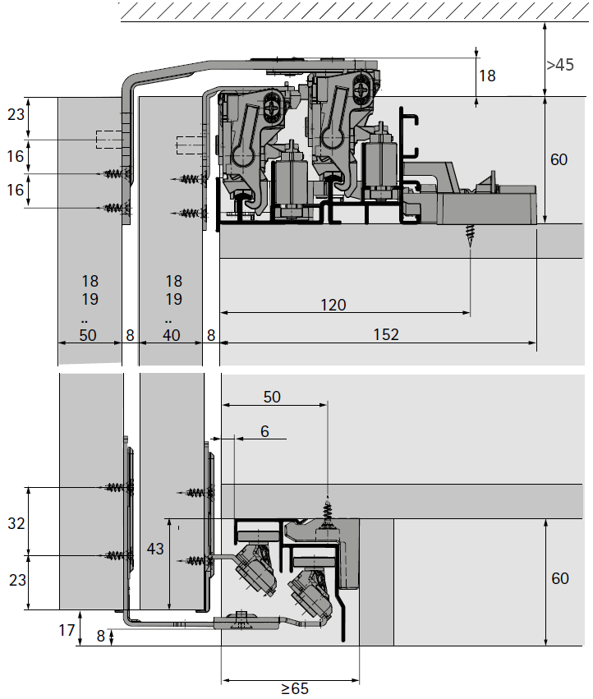
 |  |  | Kliknij swój radzaj szafy i pobierz instrukcję montażu PDF

 |  |  |  |  | Obejrzyj film montażowy

 |  |  | Naciśnij lub zeskanuj poniższy kod QR oblicz ciężar frontu



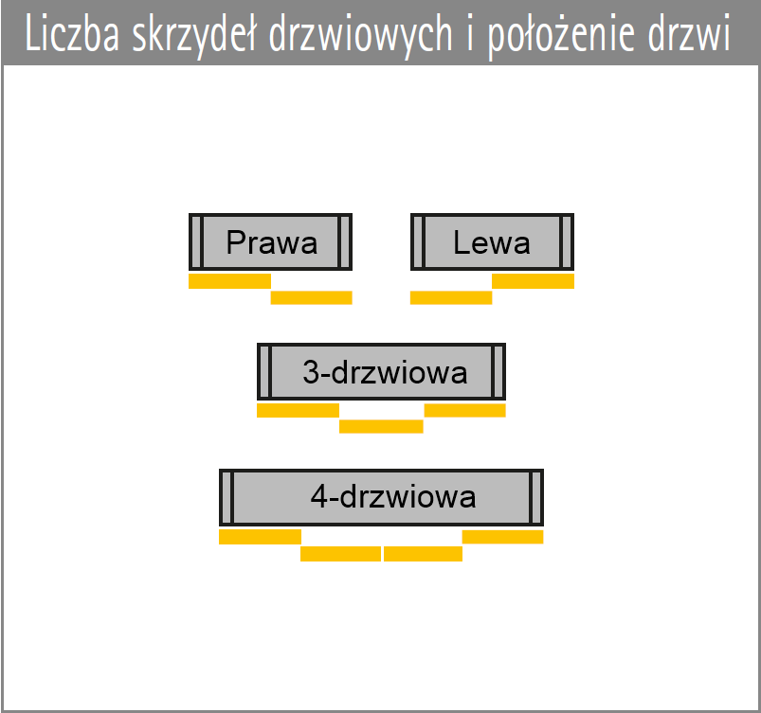
 | Uzupełnij dane lub wybierz z dostępnych opcji:
1. | Szafa 2-drzwiowa / 3-drzwiowa / 4-drzwiowa | 2-drzwiowa
2. | Określić tylko dla szafy 2-drzwiowej | Prawa
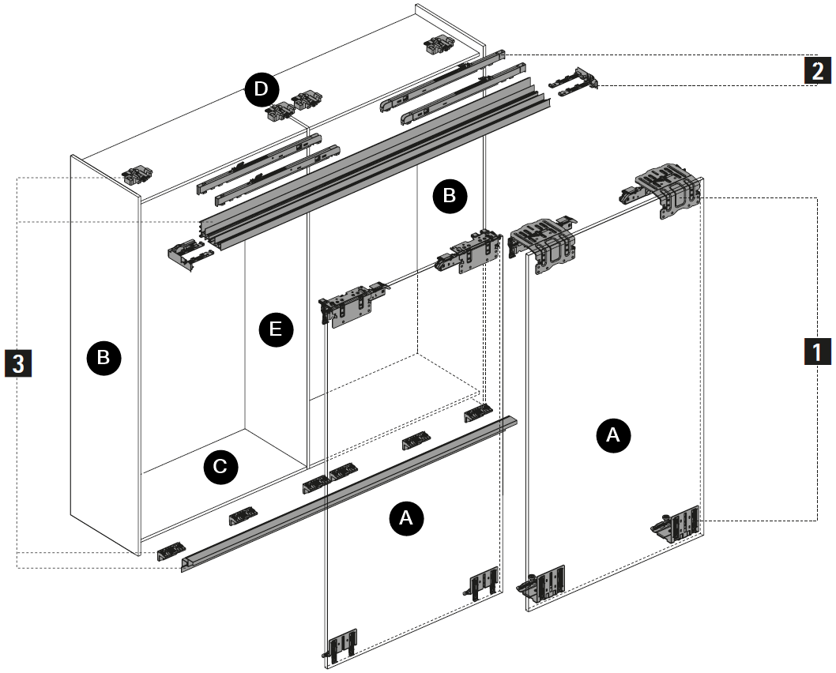
4. | Waga frontu w kg. według kalkulatora naciśnij Kod QR | 25
5. | Szerokość zewnętrzna szafy w mm | 1100
6. | Szczelina nad drzwiami do sufitu | 45
7. | Oczekiwana wysokość szafy z cokołem | 2460
8. | Głębokość szafy bez frontów | 600
9. | Wysokość cokołu min. 60 mm | 60
10. | Grubość płyty konstrukcyjnej korpusu | 19
11. | Boki schodzące do podłogi TAK / NIE | TAK
12. | Boki wychodzące nad wieniec górny TAK / NIE | TAK
12. | Grubość frontów | 18

 | Twój zestaw akcesorii | 9275796 | Elementy jezdne i prowadzące |  |  |  | 1
 |  | 9276735 | Amortyzacja dwukierunkowa Silent System |  |  |  | 2
 |  | 9278672 | Zestaw profili jezdnych i prowadzących |  |  |  | 3
 |  | 9278801 | Profil zakrywający do drzwi przednich
 | UWAGA !
 | Akcesoria pomocnicze katalog str. 806-808 | 73347 | Okucie prostujące do drzwi |  |  | 4szt.
 | Lub w przypadku braku możliwości montaż okuć prostujących | 27740 | Rolki dystansowe do drzwi |  |  | 2szt.
 | Twoja szafa w kawałkach :) wymiary podane w mm
A | Drzwi wysokość x szerokość | 2443 | x | 560 | 2szt.
B | Bok prawy | 2460 | x | 626
B | Bok lewy | 2460 | x | 600
C | Wieniec dolny | 1062 | x | 600
D | Wieniec górny | 1062 | x | 600
E | Przegroda środkowa - wewnętrzna | 2302 | x | 600 | min. 1szt.
F | Cokół | 1062 | x | 60
 | Dotnij odpowiednio profil
 | Profil jezdny górny | 1057
 | Profil prowadzący dolny | 1060

